Gráfico 1
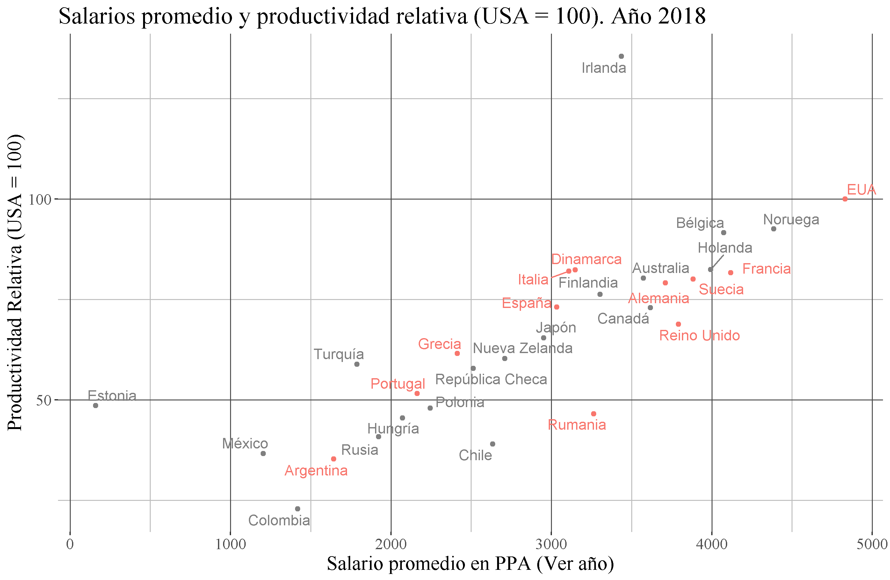
Datos Agregados Salario y Productividad

Cuadro 1
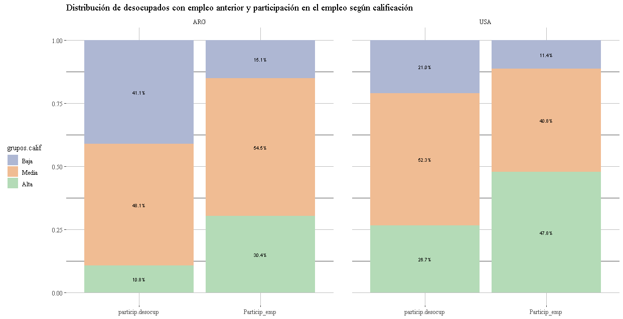
Presión sobre los distintos segmentos del mercado de trabajo

Podría ser algo así para todos los países.
No me termina de convencer igual, es medio complicada la lectura. No se si no metería las tasas de desocupación por nivel educativo (aunque despues usemos calificación)

Gráfico 2
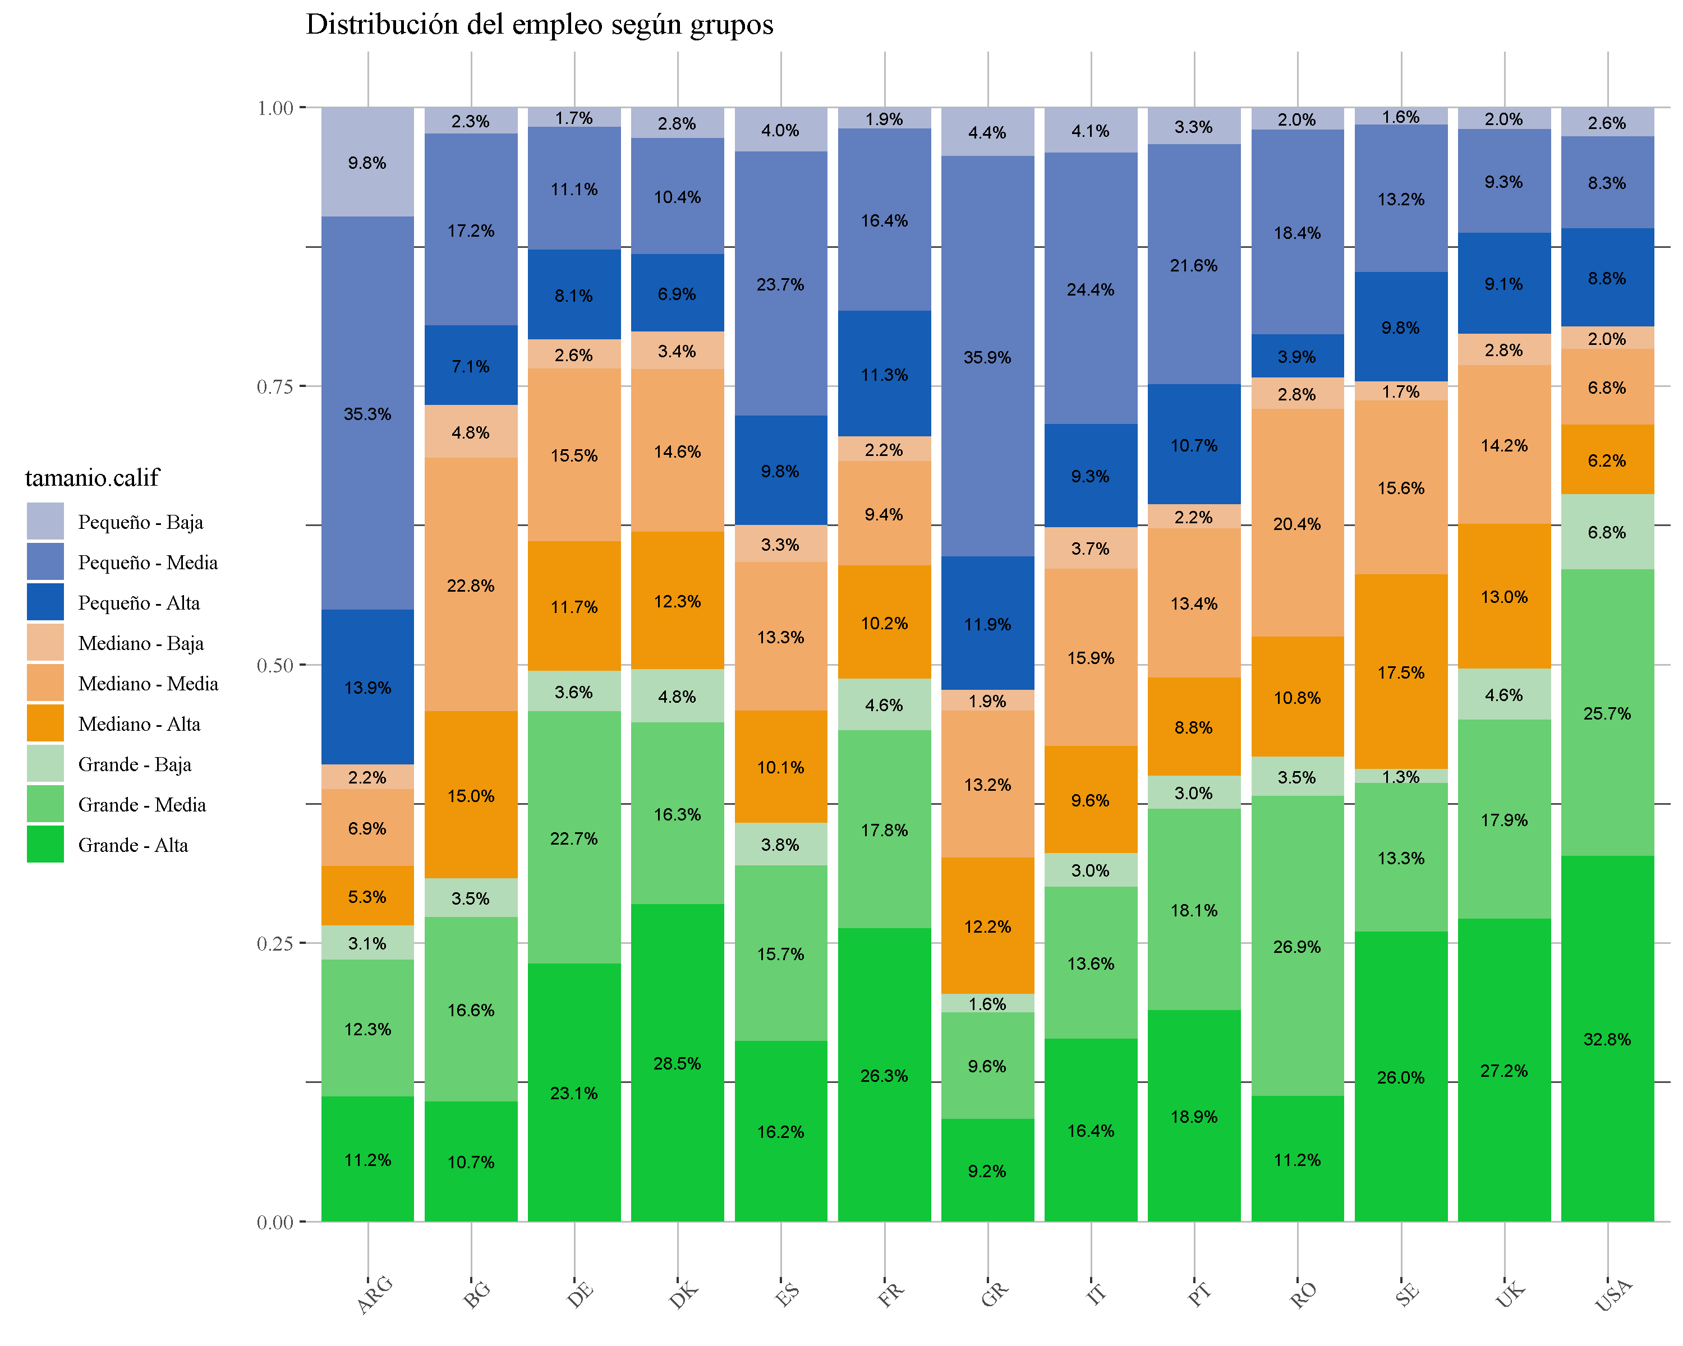
Año 2018

Gráfico 3
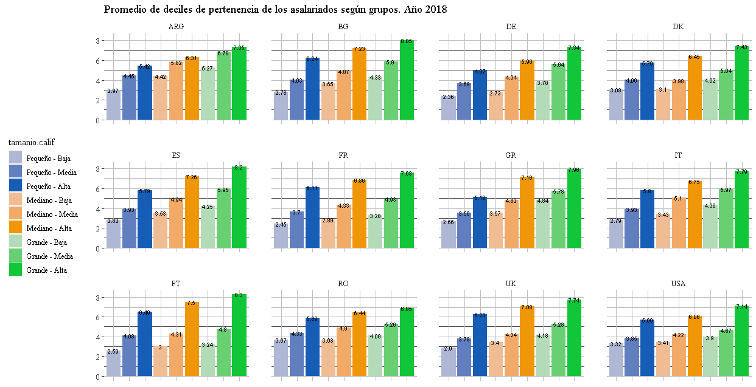
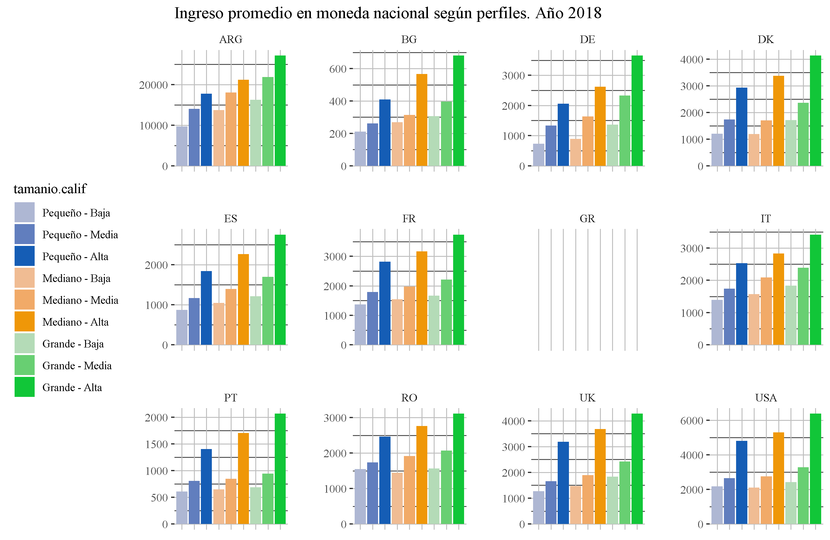

Grafico 4
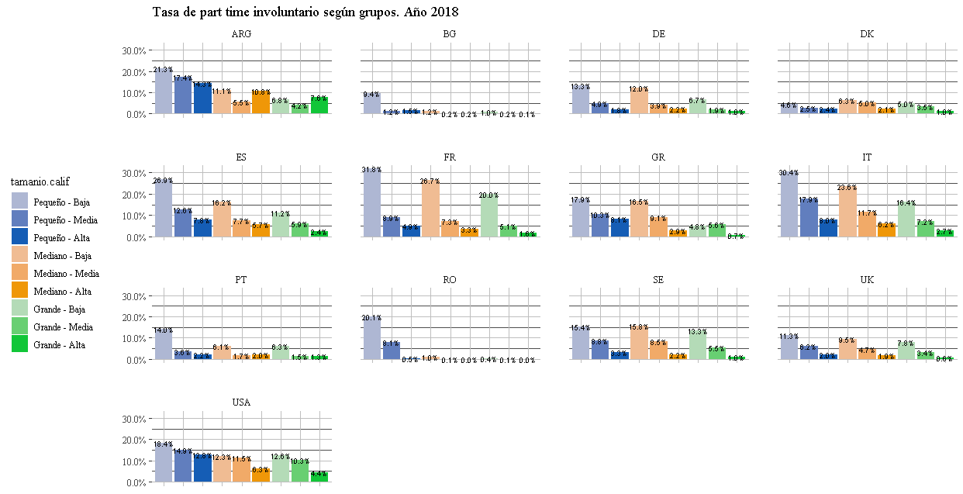
Calidad del empleo.
Están los datos de las coocurrencias también, pero son muchisimas dimensiones (y algunas aparecen solo en algunos países) . No se me ocurre una forma de visualizarlo todo junto por ahora
A priori se puede hacer el mismo gráfico que con los deciles, pero con la tasas de part. Time, que es el común a todos ellos | Me había comido un país antes!! Se arruinó el cuadrado

Graf 5
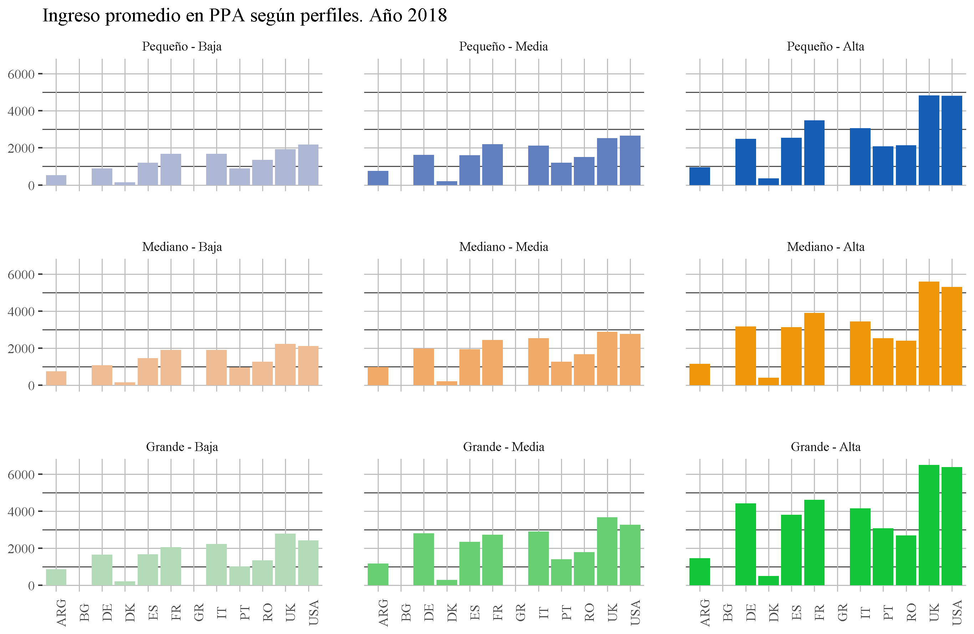
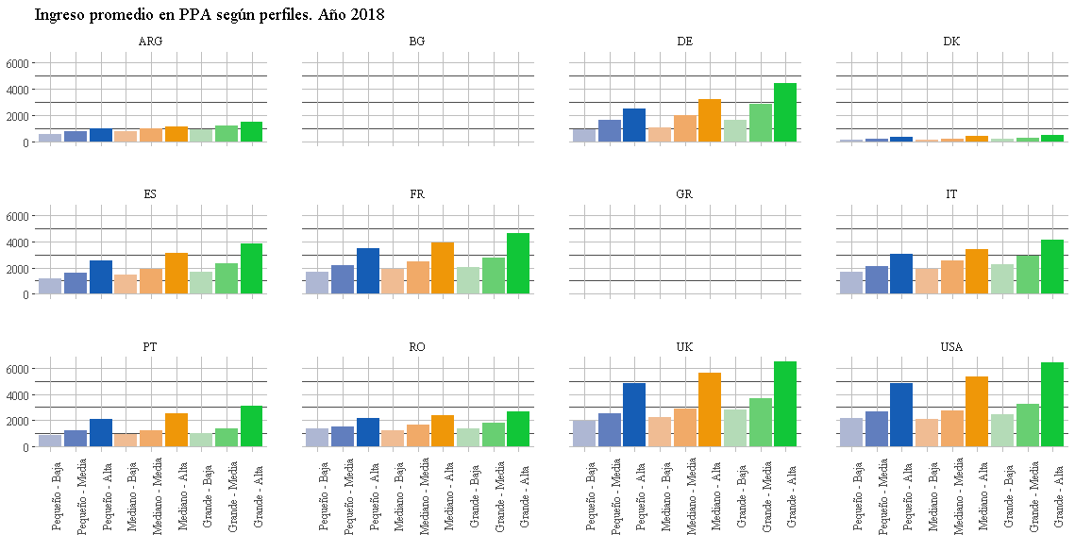
Comparación de ingresos en PPP. Año 2018 (cuando esté)

Graf 6 y más
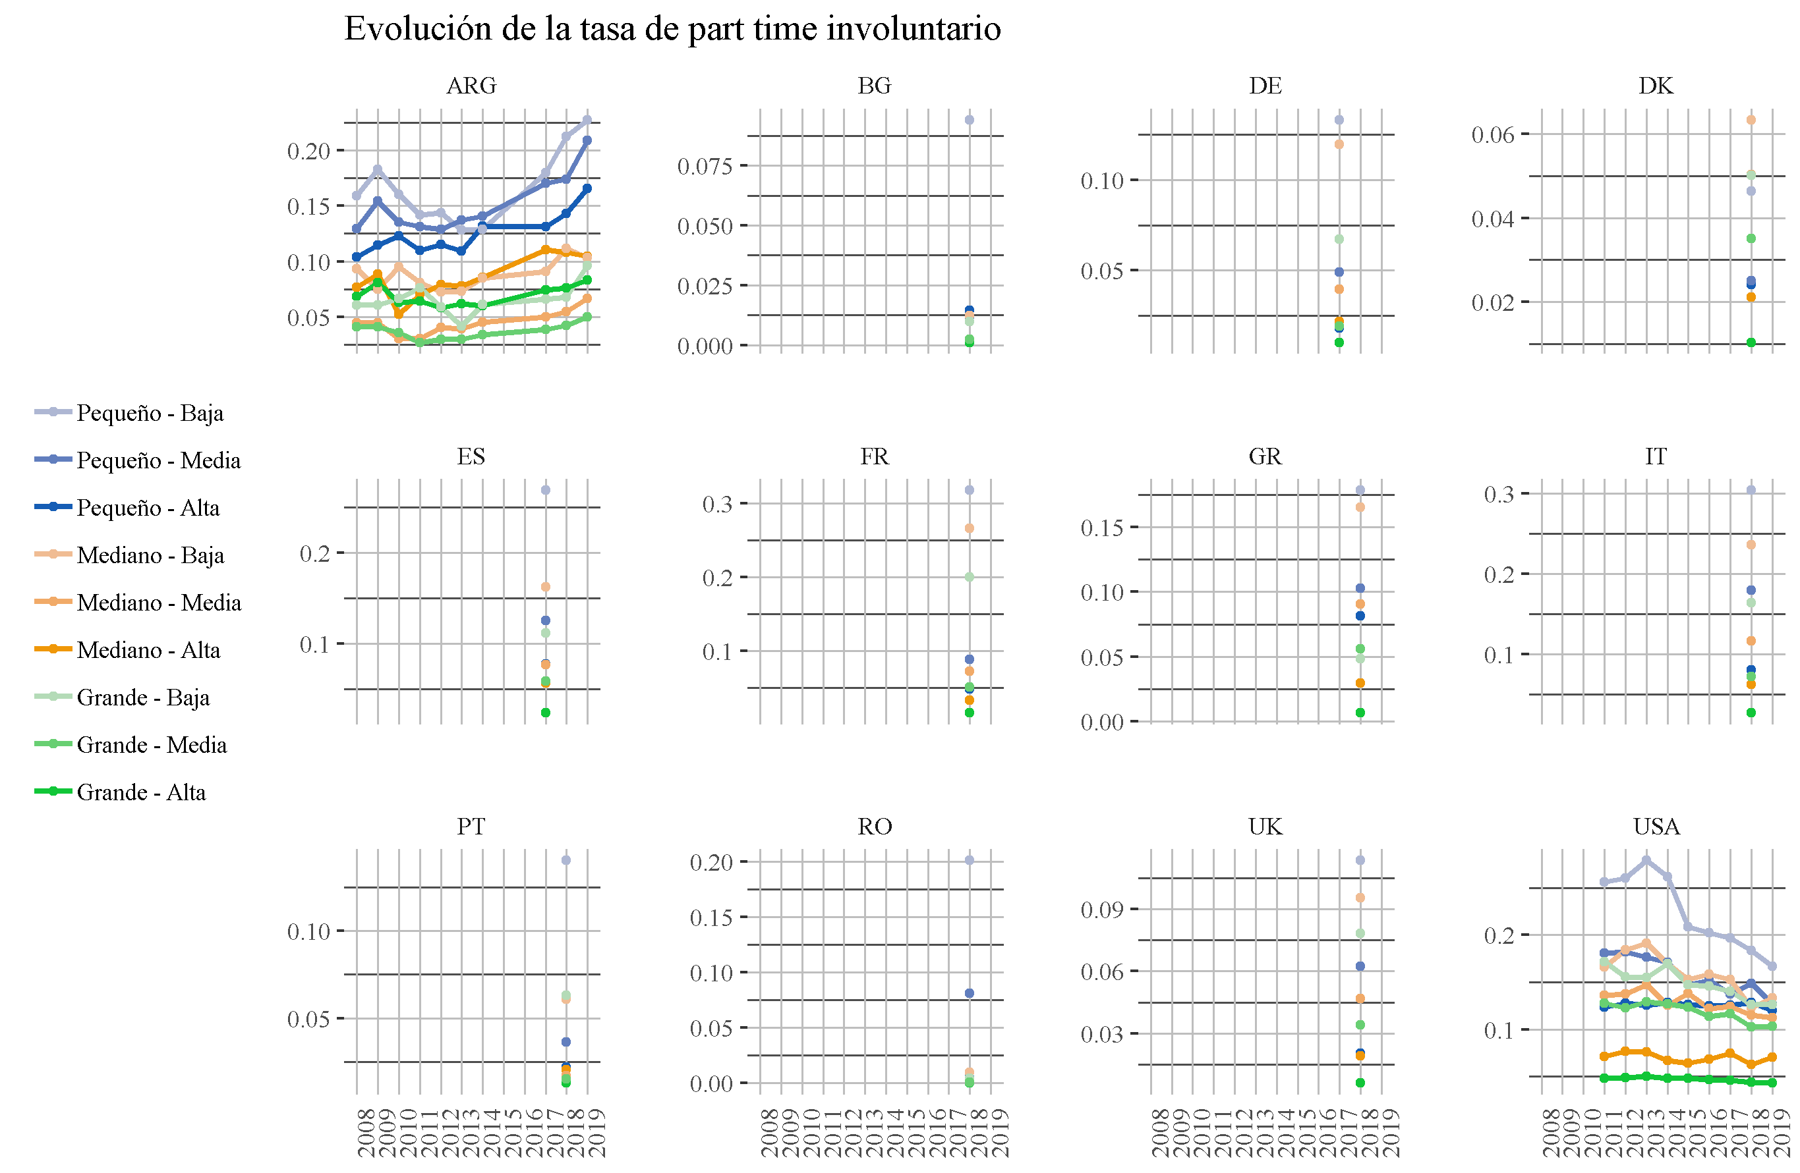
Comparación de series temporales. Calidad e ingresos 2008 a 2018

